兵种01
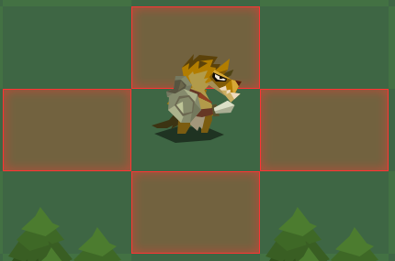
此版本动画规则

 | 只要小兵没事 就是一直循环待机动画 0.1秒 每帧

 | 攻击动作在自动战斗时触发 播放到第四帧时候 出现刀光特效 敌方出现被打的火花特效 此动画播放一次 播完回复到待机动画 0.1秒 每帧

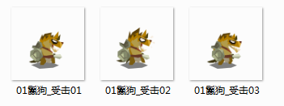

 | 当敌人播放攻击动画的第四帧时候 我方小兵开始播这三帧 此时头上有伤血数值 血条也会减少 还有火花特效

 | 死亡动画还没做 死亡不会做倒地样子 而是会做成类似一个闪光 整个小兵消失

 |  |  |  | 动画还需要添加

 |  |  |  |  | 1.往上攻击动作 | 往上攻击特效
 |  |  |  |  | 2.往下攻击动作 | 往下攻击特效
 |  |  |  |  | 3.特殊状态

 | 点击我方一个小兵时 小兵会在原地 循环播放跑动动画 当我选择一个绿色格子时 此小兵会跑到这个绿色格子中心 然后回复到待机动画站着

此版本鬣狗基本属性 |  | 未来添加

 | 1.名称：雷德尔 |  | 被动属性2/4
 |  |  | 1.暴击:普通攻击概率出现x2
 | 2.人口：1 |  | 2.溅射：普通攻击一个单位 概率出现四周8个位置上的单位 10%普攻伤害
 |  |  | 3.闪避：受到普通攻击时 概率出现闪避 0伤害
 | 3.生命：250 |  | 4.反弹：受到普通攻击时 概率出现对方普通攻击30%反弹

 | 4.攻击：8-10 |  | 5.小兵各个等级属性成长数据

 | 5.速度：30

 | 6.攻击选择：范围内随机一个

 | 7.技能：受击时15%概率 格挡5点攻击

 | 8.移动范围
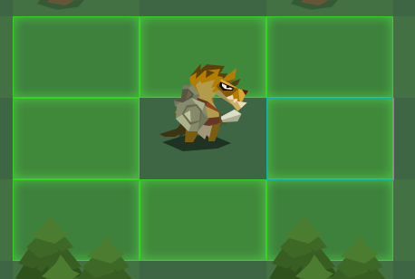

 | 9.攻击范围

地图
 | 1.地图
 |  | 单位格140 x 90

 |  | 地图布置5x7

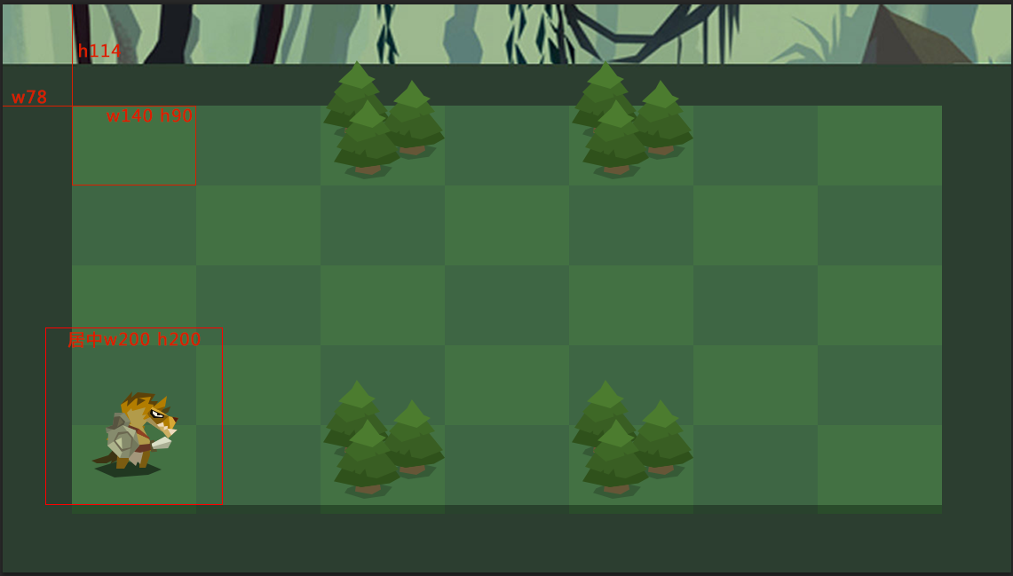

 |  | 之前地图太大 导致战斗前期移动过多 不能让战斗体验集中 |  | z

 |  | 现在地图改小 直接促使战斗当面发生 并且加重战前策略

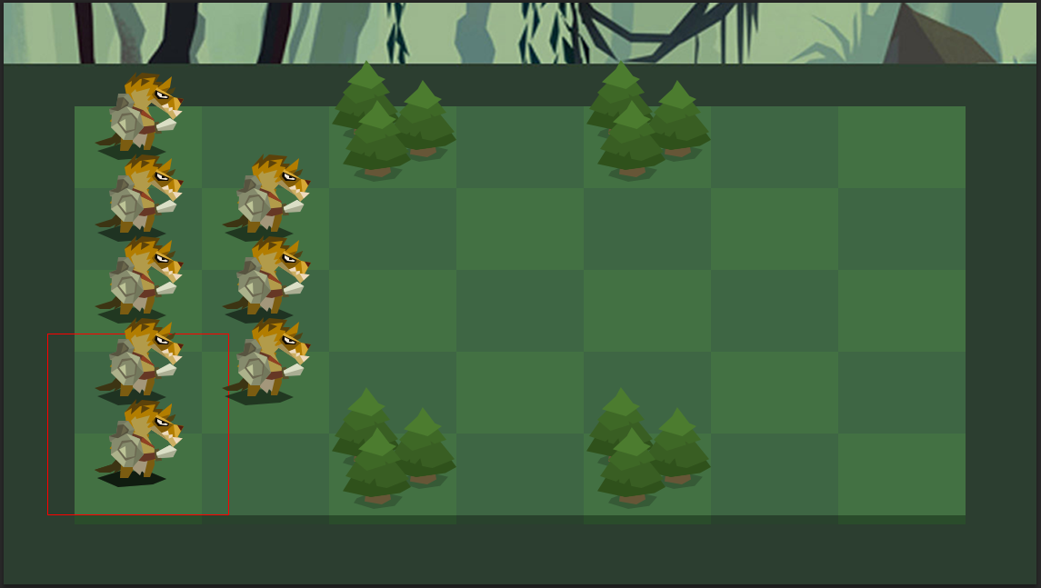

t

 |  | 小兵 地形和道具在 地图上的布置

 |  | 1.小兵的图片尺寸为200*200 在単位格子上中轴对齐 底边对齐 对齐后小兵会刚好站到格子中央

 |  | 2.障碍的资源先给的是树林 资源尺寸也是200*200 对齐方式跟小兵一样 障碍格子上无法移动

 |  | 3.遮挡规则 按最简单的方式来 最上排最后 最下排最前 依次类推

 |  | 4.demo我们就用这一张地图的样式 障碍位置如图所示 此地图美术上会不断优化

 |  | 5.未来地图上有道具之类物品 也按这个规则摆放

 |  | 小兵的移动和战斗框显示

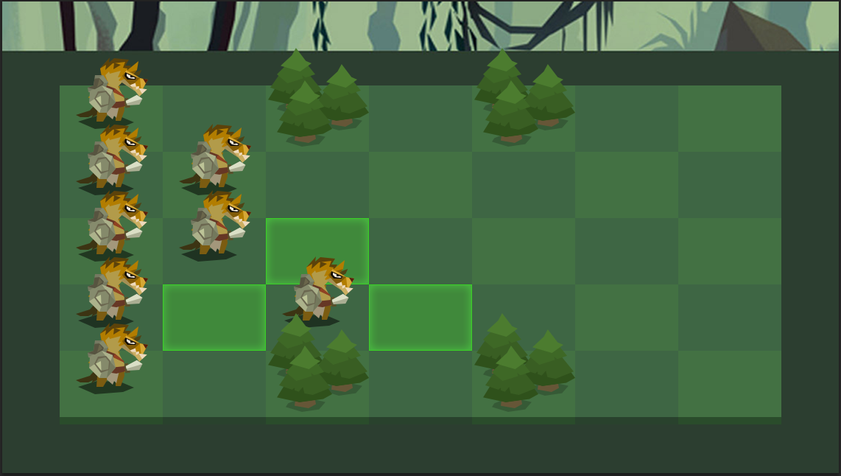

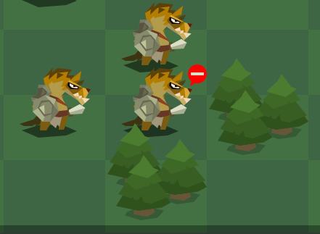

 |  | 显示某个单位移动范围时 用绿色格子在地图上显示 不能移动位置 则不显示绿色格子 | 极端情况下 点击某个小兵 但无路可走时 所有绿色格子都不显示 但是在小兵头边上浮现一个此路不通的标记

 |  | 绿色格子位置在地图上一层 但是在小兵和道具下一层

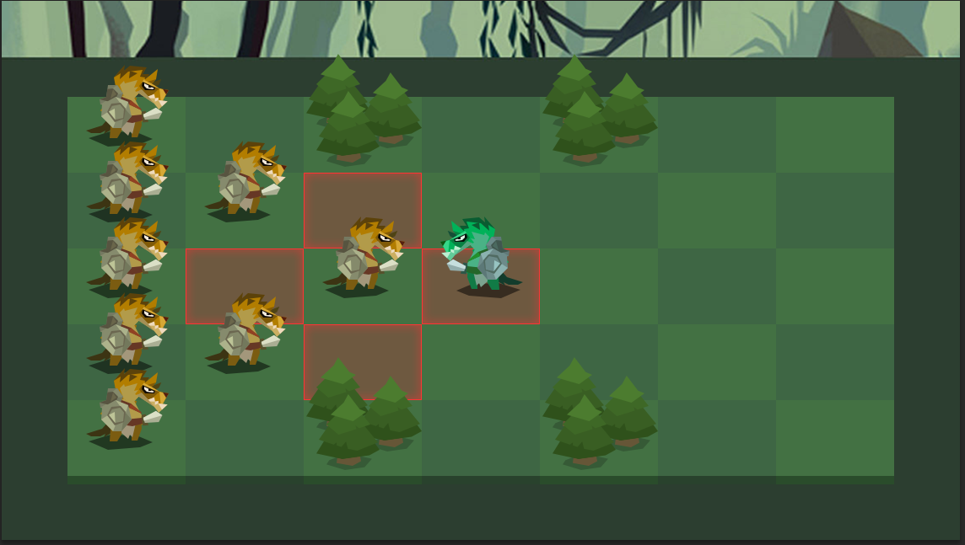

 |  | 显示某个单位的攻击范围时 用红色格子在地图上显示 所有的攻击点都同时显示 包括己方单位的脚下 攻击范围全部显示 可以让玩家对自己单位的攻击目的更明确

 |  | 红色格子位置在地图上一层 但是在小兵和道具下一层

战前
人口

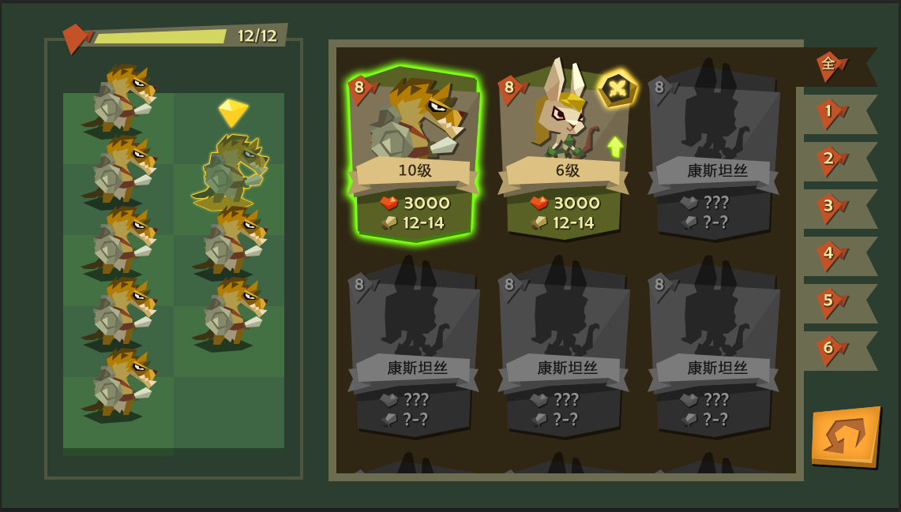

 | 人口满时 条用红色表示 文字也用红色

 | 拖入一个兵时 进度条上上浮一个 +n 的数字 然后消失 给玩家一个视觉提示
 | 同样减少一个兵时 也会出现 -n 字样

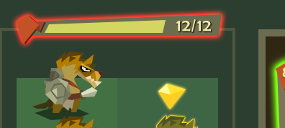

 | 人口满时 往一个空位 拖一个兵时 人口条提示红色 小兵消失 拖动无效
1. 左上方是人口条： 每次往布阵里添加一个兵 增加人口数 人口进度条会增长 达到人口上限时 进度条满 不能再上兵
 | 人口未满 往一个空位 拖一个超过人口上限兵 人口条也提示红色 小兵消失 拖动无效

 | 人口未满 拖一个大人口的兵 交换小人口兵 导致超过人口上限时 人口条也提示红色 交换无效

 | 人口未满 但是上阵单位达到最大限数8个 当拖动第九个到左边空位时 人口条也会提示红色 并且出现提示文字 上阵单位不超过8个

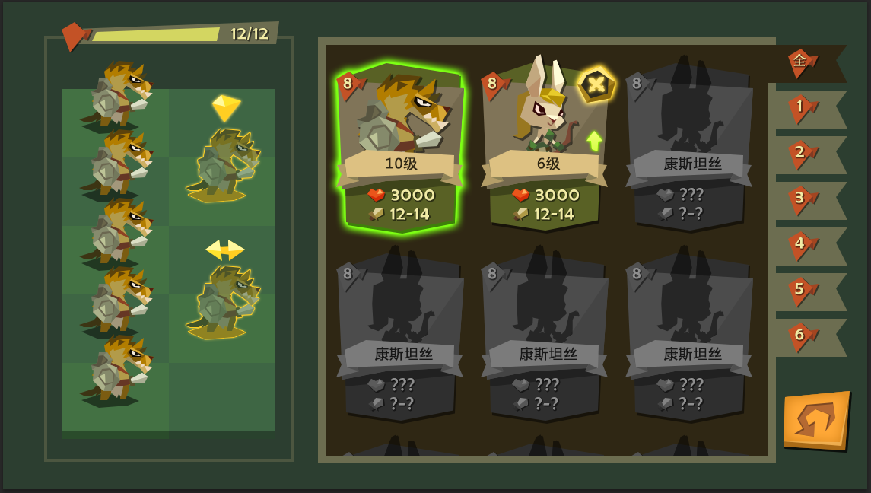
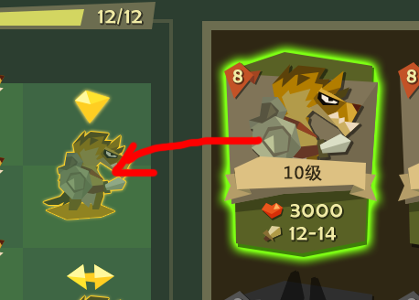

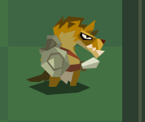

 | 拖拽操作1： 右侧按住一个卡牌 卡牌持续发光 手指左移时候 如果在空位区域 就会出现小兵半透明状态 头上有一个放置图标

 |  |  | 松手即完成放兵 小兵变成实体 头上图标消失

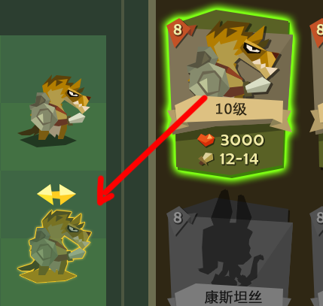

2.左边布阵区

布阵分前后两排2x5 格 小兵可以放到任何格子上 开战的话 默认按照这里的阵型开始

上阵虽然有人口作为基本条件 但是还有另一个条件 即便是人口没到上限 上阵小兵数量最多限定是8个

左侧所有小兵 都是由右边卡牌点击拖拽过来 因此有四种行为 1. 放置到空位 2.放置到一个小兵上形成交换 3.从左侧移除 4.拖拽不成功

 | 拖拽操作2： 按住一个卡牌 拖到已有小兵的格子上 原来小兵被覆盖 新拖的小兵半透明状 头上有一个交换图标 松手即完成

 |  | 另一种情况 按住一个格子上的小兵 拖拽到另一个已有小兵的格子上 显示同上

 |  | 拖拽想要取消 退拽的小兵拖回原处 被交换的小兵还是在原地 松手

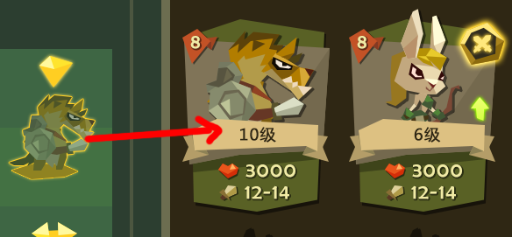

 | 拖拽操作3： 左边按住一个单位 呈现半透明和头上图标状态 往右侧卡牌区 只要拖进这块区域松手就完成了移除 移除的小兵卡牌上 出战图标消失

 | 退拽操作4：在做拖拽时候 因为条件限制不能达成的 拖拽效果自动消失 表明拖拽失败

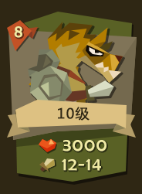
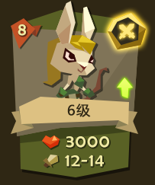
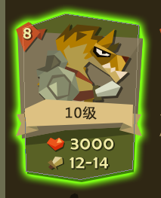
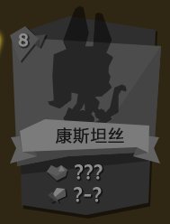

 | 核心信息：1.左上角 人口数 |  |  | 标记： | 1.右上角 出战标志 | 卡牌拖拽时 出现发光效果 | 未解锁卡牌 灰态 人物剪影 只显示人口数和名字

 |  | 2.中间 小兵造型 |  |  | 2.右侧中间 可升级标记

 |  | 3.中间 小兵等级

 |  | 4.下面 生命值

 |  | 5.下面 攻击力

右侧卡牌列表 主要功能是显示各个卡牌核心信息 未来还需要添加的是 卡牌筛选 卡牌具体信息

demo只做 1.卡牌核心信息 2.卡牌拖拽和上下滑动 3.卡牌上阵标记

战中
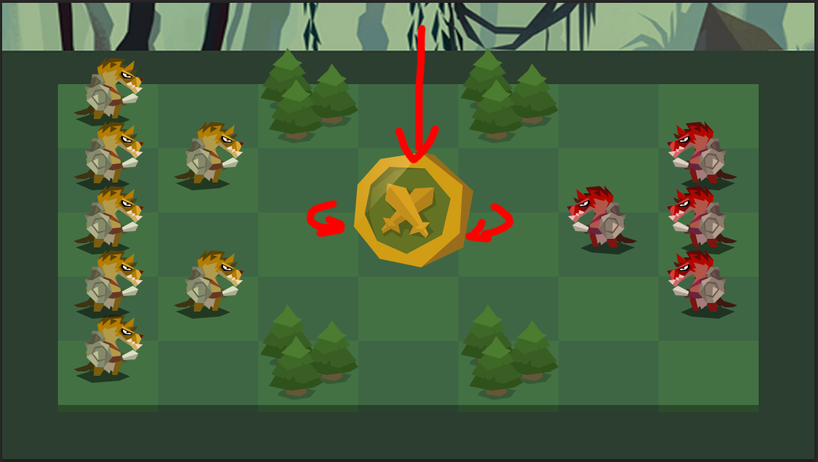

开战显示两方部队阵型 此时掉下一个硬币 旋转几下 共2秒内 硬币50%概率 分为红色面和绿色面 绿色是我方先手 红色是敌方先手

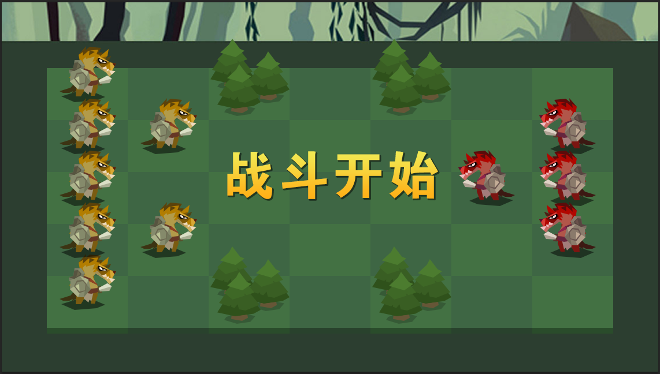

选择完了 便显示战斗开始文字动画 从小到大出现 然后消失 未来海外版 会换成英文字

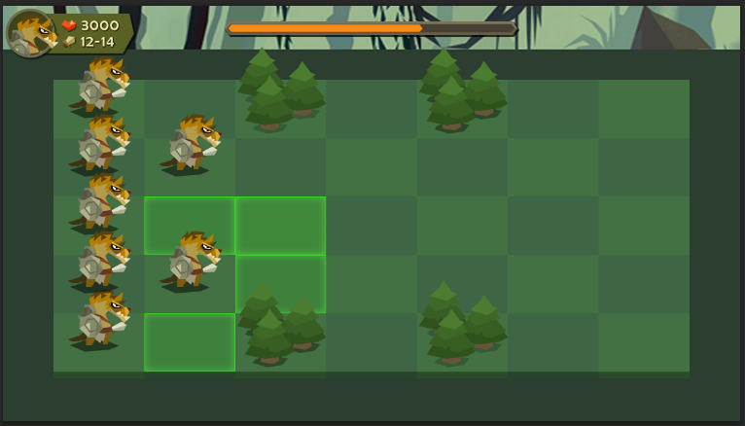

战斗开始 一方操作回合时 中间上方出现时间条 总共倒计时为10秒/15秒 时间条临近最后三秒时 进度条出现泛红闪烁

点击一个我方单位时 出现
 |  | 1.此单位的可移动范围
 |  | 2.此单位原地播放走动循环动画
 |  | 3.左上角出现此单位的最重要信息 当前血量和攻击力

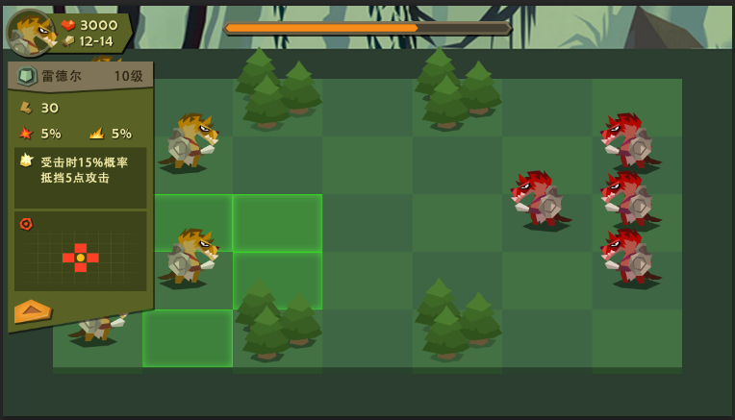

点击左上方下拉按钮 可以查看此单位具体信息 信息内容从上到下包括

1.兵种图标 如图：盾牌 表示前排步兵
2.兵种名字 如图：一个人性化的名字
3.等级
4.速度 如图：很重要的数值 单独一行
5.属性2/4 如图：每个兵种都能拥有 1.暴击 2.溅射 3.闪避 4.反弹 四个属性中的两个 具体数值各有不同
6.技能 如图：技能有个图标 以及言简意赅的文字描述
7.攻击范围 如图：在一个5x7的范围内红框标识
8.收起按钮 如图：点击可收起 这个具体信息面板

点击我方阵型中任意一个兵种时 左上的信息便切换到这个兵种的信息

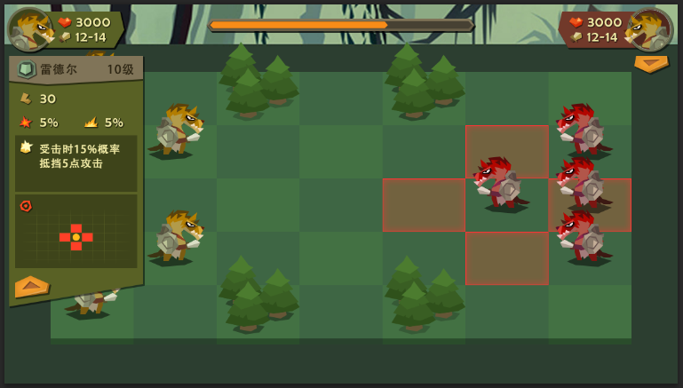
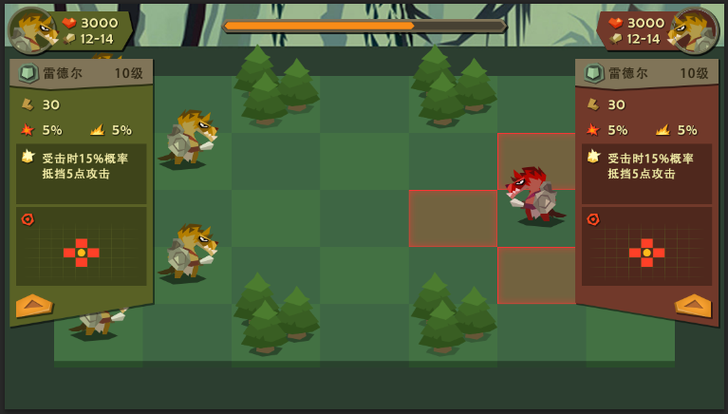

点击一个敌方单位时 我方原来选择的单位 可移动绿框消失 头顶图标消失 移动动画停止 只有我方单位信息面板还是留着

敌方单位 脚下出现攻击范围（不是移动范围 因为我方操作结束 直接是战斗 我们只需要看敌方的攻击范围即可）
 | 右上角出现这个敌方单位的基本信息 同样可以下拉 查看具体信息（保留我方信息面板的原因是 可以做一些对比）

两个具体信息面板比较大 一定会遮挡一部分阵型中的兵 那也是没办法 想要点击被遮挡的兵 只有把这个面板收回

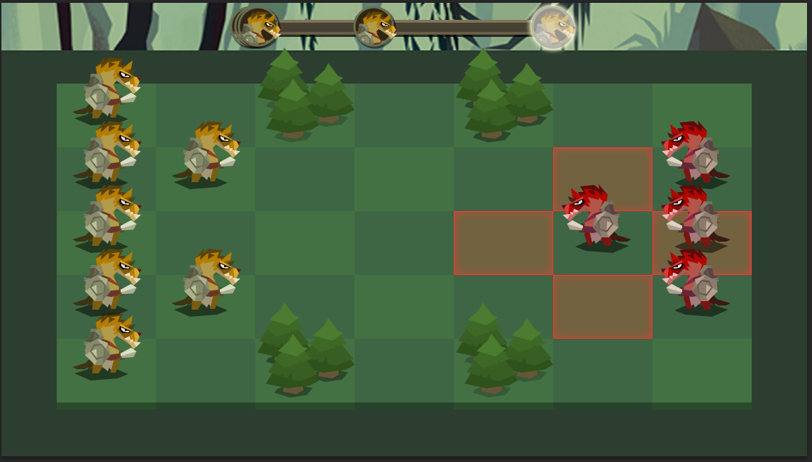

时间到时 我方未操作 则战斗直接开始 但是画面提示 此回合敌方先手 （同样速度敌方单位优先攻击）

战斗开始

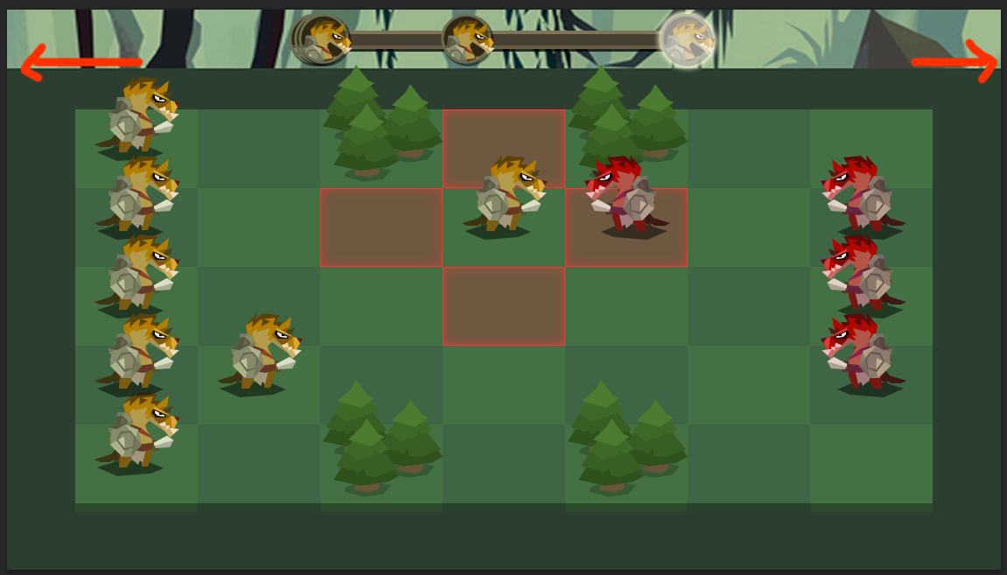
 |  |  | 速度条表现方式：

 |  |  | 先显示几个叠加的头像 根据场上所有兵种速度排序

 |  |  | 然后速度第一的兵种首先快速向右移动

 |  |  | 当第一个达到右侧 发亮代表此兵种开始攻击

 |  |  | 第一个在移动过程中 第二个开始向右移动 第一个兵种在攻击时候 第二个原地停一下 等第一个攻击完消失 第二个继续移到右边

 |  |  | 一个接一个 不需要刻意表现 每个单位速度值 只需表现先后即可

首先两边的单位信息 各自向两边 移出版面
画面中间上方 出现速度条

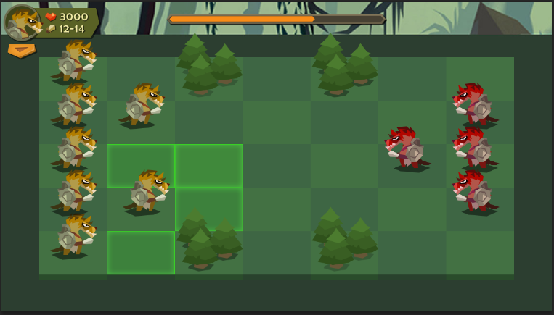
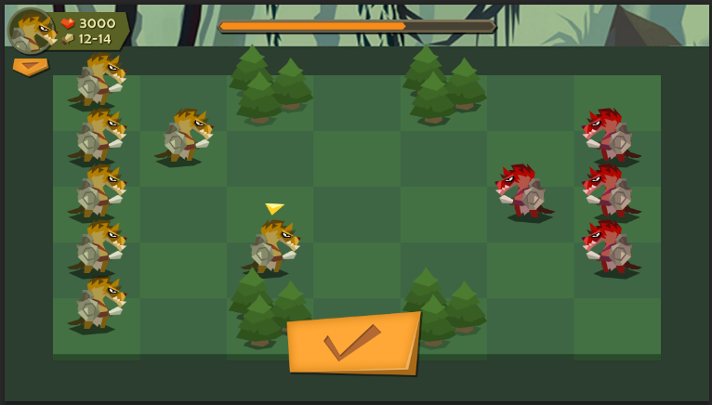

单体移动操作
 | 点击一个兵种后 再点击绿色可移动区域 |  | 兵种移动过去后 绿色底框消失 移动兵种头上出现一个标记 代表此回合动的是这个单位
 |  |  | 从下方弹出一个确定按钮 点击则进入本回合自动战斗
 |  |  | 点击空白处取消此次操作 确定按钮弹回去 而刚刚移动的兵种 又返回到未操作位置 玩家可以重新操作
 |  |  | 整个过程 时间条一直在倒计时

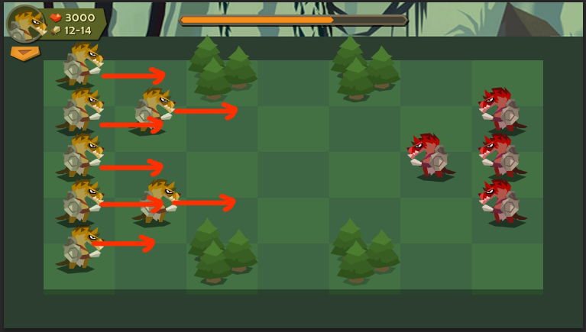
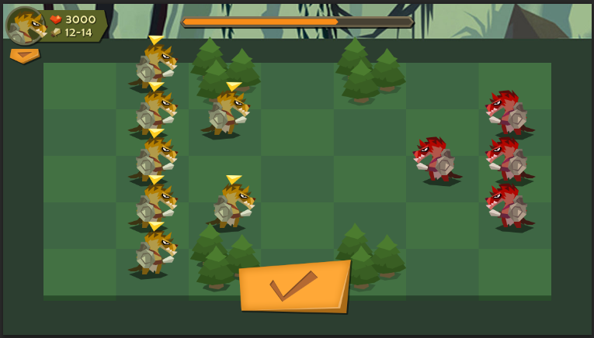

整体移动操作 |  |  |  | 整体移动完 所有此回合中 移动过的兵种头上 都会有个标记 告诉玩家这个兵动过了
 | 四个方向滑屏一次 所有单位按照滑屏方向整体移动一格 每一个单位在移动方向上有任何障碍 都无法前进
 |  |  |  | 同时出现确定按钮 点击开始自动战斗 同样点击空白处 取消 所有兵种恢复原位

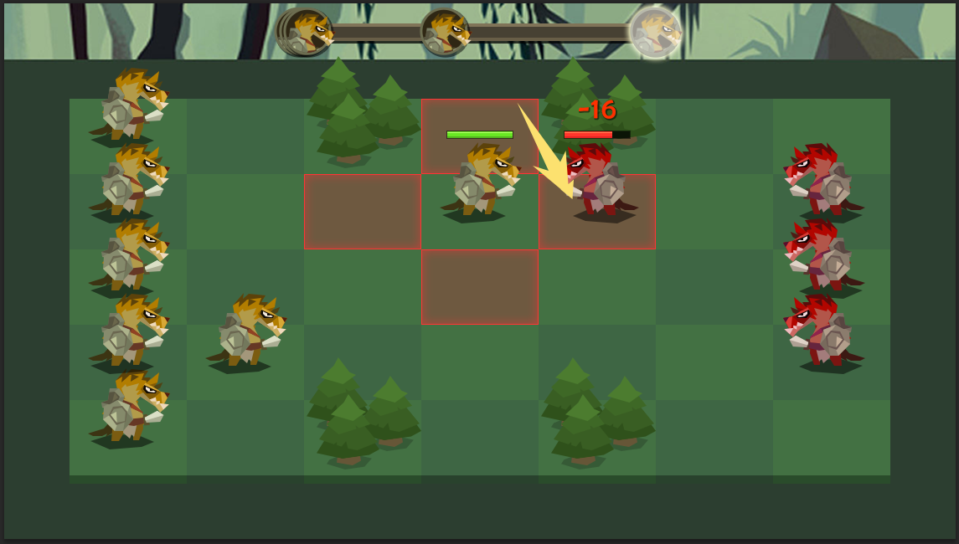

单位攻击时 会出现攻击范围红框 根据我们设定的规则 对敌人发动攻击

一开始所有满血单位 都不不显示血条 当出现伤血时 兵种头上会一直带有血条 直到死

伤血时 头上会闪现 伤血数值 同样加血时 也会出现加血数值

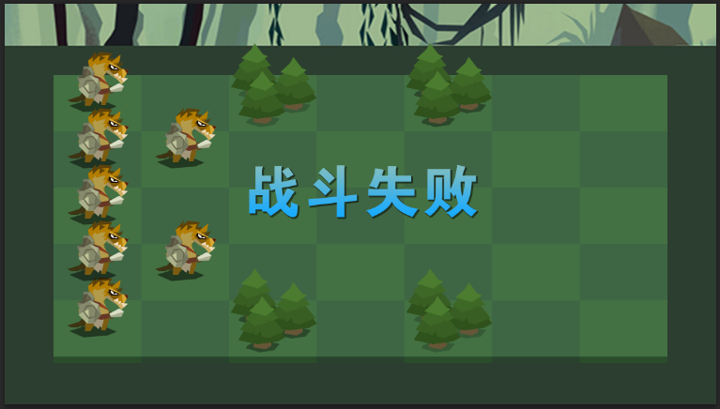
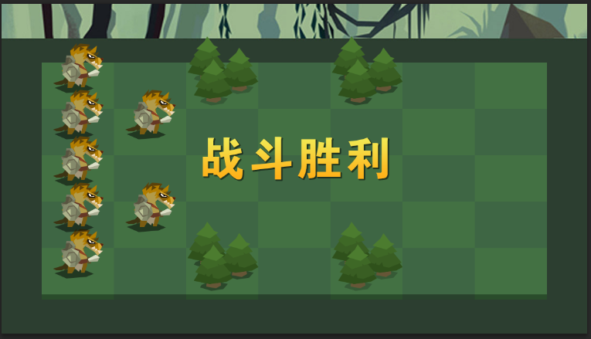

战斗结束 根据一方单位全部歼灭 分两种 胜利或失败

战斗结算 和 暂停设置 后续

